Sheet1
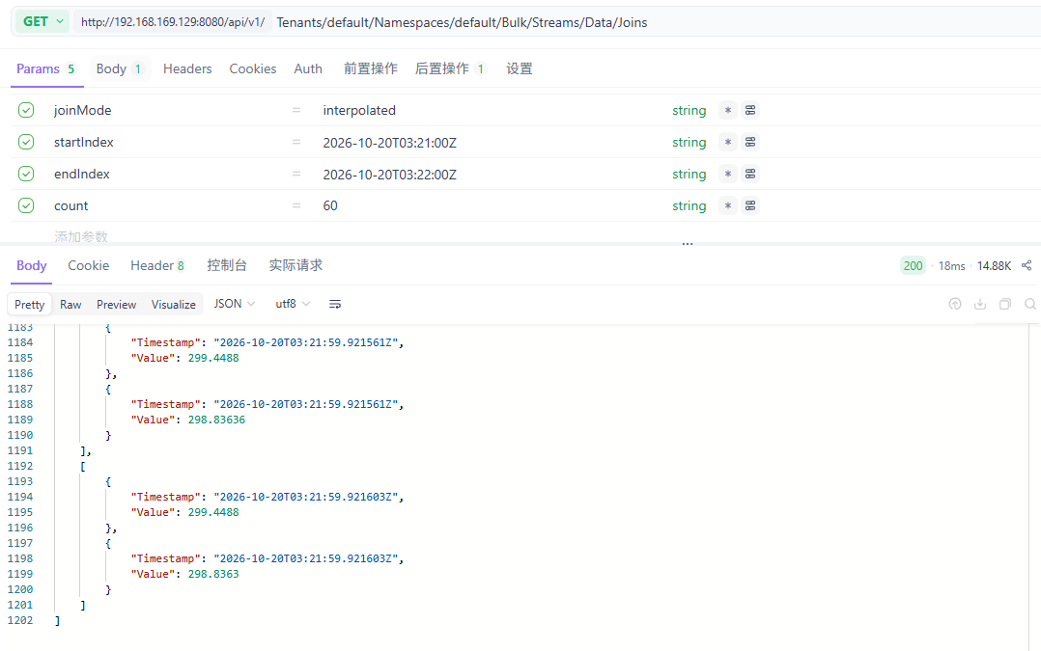
tagA 3秒間隔のデータ TagB も3秒間隔のデータ |  |  |  |  | tagA 0.5秒間隔のデータ TagB Nodata |  |  | tagA 0.5秒間隔のデータ TagB も0.5秒間隔のデータ
１分間取得 |  |  |  |  | １分間取得 |  |  | １分間取得
数量60と設定 |  |  |  |  | 数量60と設定 |  |  | 数量120と設定
 |  |  |  |  |  |  | 120 > 60のため、60動作しない |  |  |  | TagA | TagB
結果は： | 40記録返す |  |  |  | 結果は： | 120記録ーーー開始終了時間に合わせたTagAのすべての記録に合わせる、Count 60は作用しない |  | 結果は： | 180記録ーーー開始終了時間に合わせる | 180 > 120のため | 1秒2個 | 1秒1個 | 時間ずれあるので
 |  | 原因は：Timastamp完全に一致ではない |  |  |  | TagBの方法はnull |  | TagAもTagBもちゃんと記録 |  |  |  |  | interplotedのため
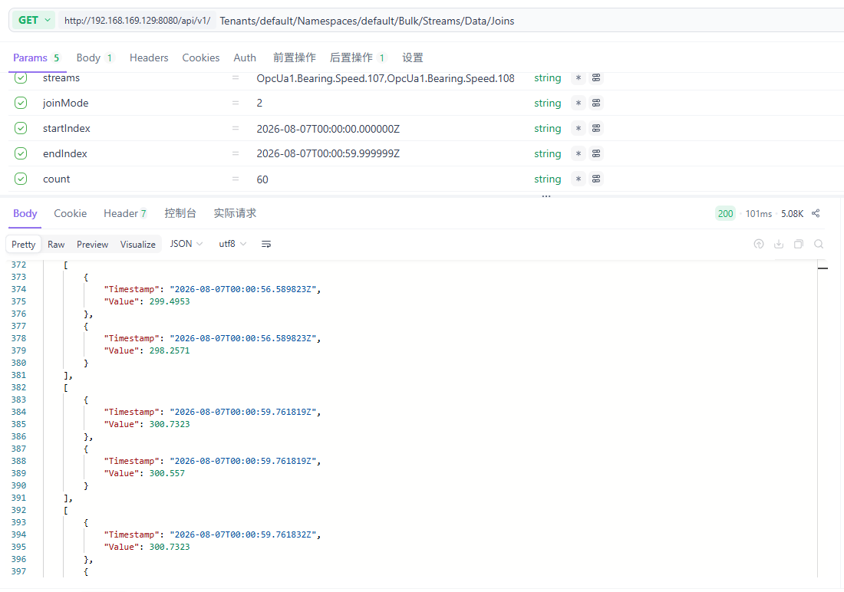
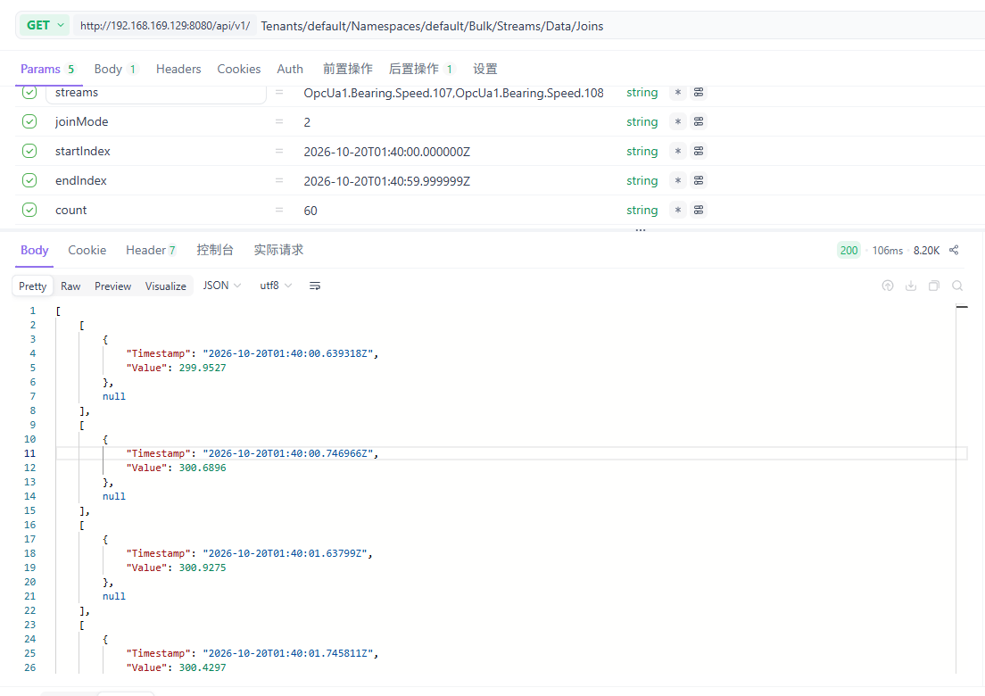
 |  |  |  |  |  |  |  |  |  |  |  |  | 1秒に3記録になる
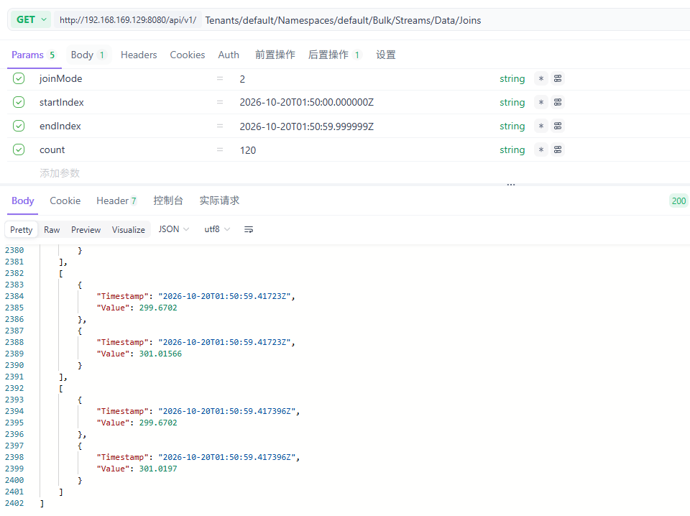

tagA 1秒間隔のデータ TagB も1秒間隔のデータ
１分間取得
数量60と設定

結果は： | 120記録返す、Value重複しているだけ
 | 原因は：Timastamp完全に一致ではない |  | 120 > 60のため | 60 動作しない

Sheet2
Type of join: inner, outer, interpolated, merge left or merge right

 | A |  | B |  | 結果
inner Timestampが完全に一致する記録だけ残す | Time | Measurement | Time | Measurement | Time | Measurement A | Measurement B
 | 2017-11-23T11:00:00Z | 10 | 2017-11-23T12:00:00Z | 50 | 2017-11-23T14:00:00Z | 30 | 50
 | 2017-11-23T13:00:00Z | 20 | 2017-11-23T14:00:00Z | 60
 | 2017-11-23T14:00:00Z | 30 | 2017-11-23T15:00:00Z | 70
 | 2017-11-23T16:00:00Z | 40 | 2017-11-23T17:00:00Z | 80

outer Timestampが不一致でも残す | Time | Measurement | Time | Measurement | Time | Measurement A | Measurement B
 | 2017-11-23T11:00:00Z | 10 | 2017-11-23T12:00:00Z | 50 | 2017-11-23T11:00:00Z | 10 | null
 | 2017-11-23T13:00:00Z | 20 | 2017-11-23T14:00:00Z | 60 | 2017-11-23T12:00:00Z | null | 50
 | 2017-11-23T14:00:00Z | 30 | 2017-11-23T15:00:00Z | 70 | 2017-11-23T13:00:00Z | 20 | null
 | 2017-11-23T16:00:00Z | 40 | 2017-11-23T17:00:00Z | 80 | 2017-11-23T14:00:00Z | 30 | 60
 |  |  |  |  | 2017-11-23T15:00:00Z | null | 70
 |  |  |  |  | 2017-11-23T16:00:00Z | 40 | null
 |  |  |  |  | 2017-11-23T17:00:00Z | null | 80

もしそのTagのデータはずっとNullの場合は、InterplotedしてもNull
interpolated outerをベースでnullをValueと設定 | Time | Measurement | Time | Measurement | Time | Measurement A | Measurement B
 | 2017-11-23T11:00:00Z | 10 | 2017-11-23T12:00:00Z | 50 | 2017-11-23T11:00:00Z | 10 | 50
 | 2017-11-23T13:00:00Z | 20 | 2017-11-23T14:00:00Z | 60 | 2017-11-23T12:00:00Z | 15 | 50
 | 2017-11-23T14:00:00Z | 30 | 2017-11-23T15:00:00Z | 70 | 2017-11-23T13:00:00Z | 20 | 55
 | 2017-11-23T16:00:00Z | 40 | 2017-11-23T17:00:00Z | 80 | 2017-11-23T14:00:00Z | 30 | 60
 |  |  |  |  | 2017-11-23T15:00:00Z | 35 | 70
 |  |  |  |  | 2017-11-23T16:00:00Z | 40 | 75
 |  |  |  |  | 2017-11-23T17:00:00Z | 40 | 80

